Geçmiş Yıllar Datası
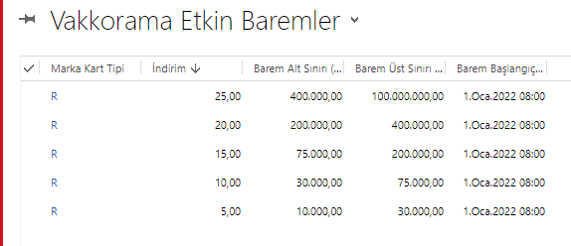
1- | Yandaki gibi 2021 yılında kaç dönem geçişi oldu ise tablo şeklide oran tanımlarına ihtiyacımız olacak örneğin 2021 ocak ayında ayrı ayrı v,w,r için barem tanımları ve yine 2021 mart ayında dönem geçişi oldu ise v,w,r için barem tanımlarına ihtiyacımız olacak

2- | Aşağıdaki gibi 2021 yılının geçmiş detay verileri için bir şablon örneği oluşturduk.

 | EpId | Kart_Numarası | Kart_Tipi | Oluşturma_Tarihi | Değiştirme_Tarihi | Donem_Ciro | Devir_Ciro | Gecerli_indirim_Oranı | Ust_Segment_Icin_Kalan_Ciro | Ust_Segment_Indirim_Oranı
 | 1234 | 1234567812345670 | V | 2022-08-22 | 8/24/2022 15:34:36 PM | 17000 | 15000 | 5 | 130000 | 10

